2 Discapacidad
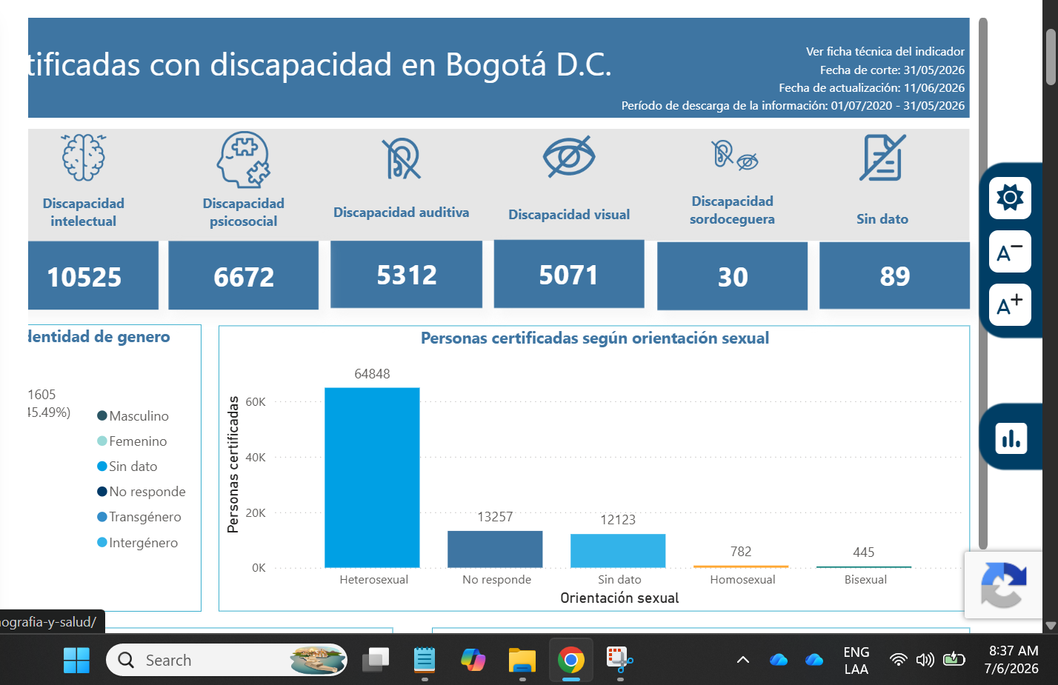
Por tamaño de la tabla, no se puede pegar directamente aquí. Acceder a: https://docs.google.com/spreadsheets/d/1jQPZuJUGGK4aOR4ua1gwDW2G4EK1wsjJ/edit?usp=drive_link&ouid=108915307127500666393&rtpof=true&sd=true

3 Natalidad
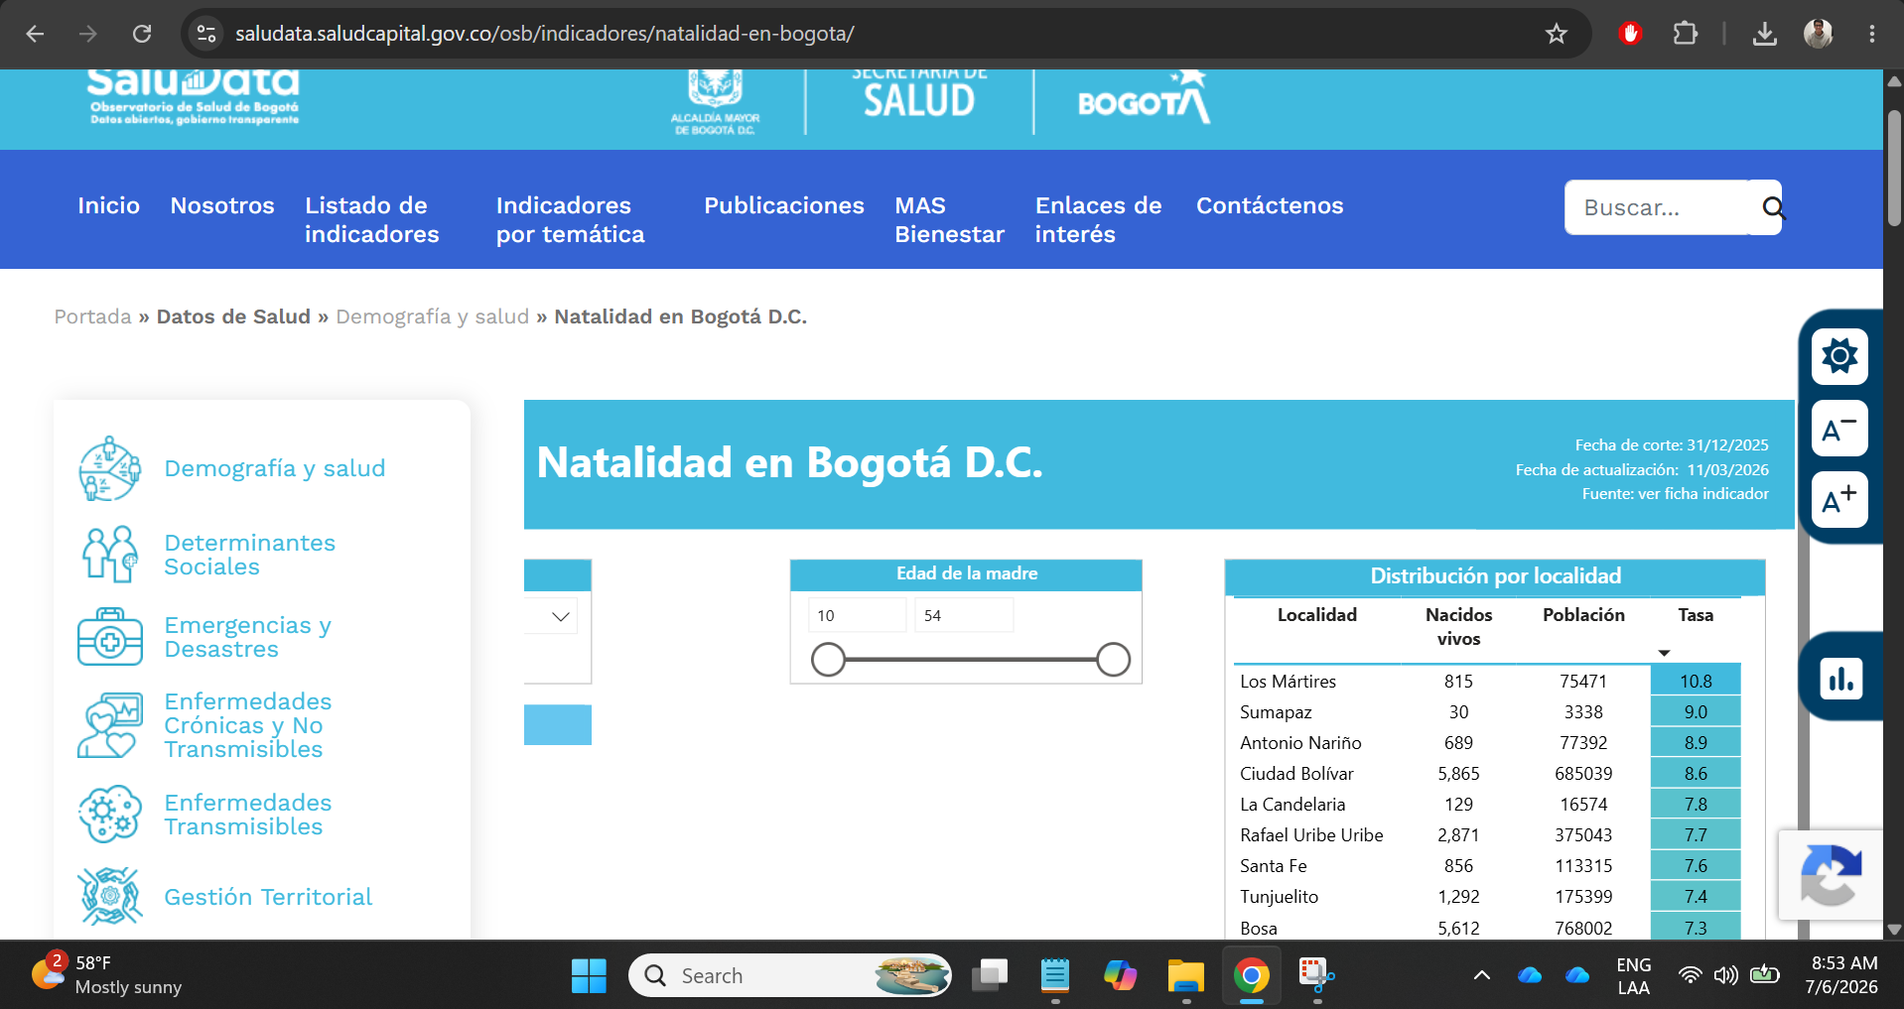
Por el tamaño de la tabla, no se puede pegar directamente aquí. Acceder a https://docs.google.com/spreadsheets/d/1QSFbpxQqXUIINlRSofDCjERxdDr4In_K/edit?usp=drive_link&ouid=108915307127500666393&rtpof=true&sd=true

3 Natalidad Tasa Histórico
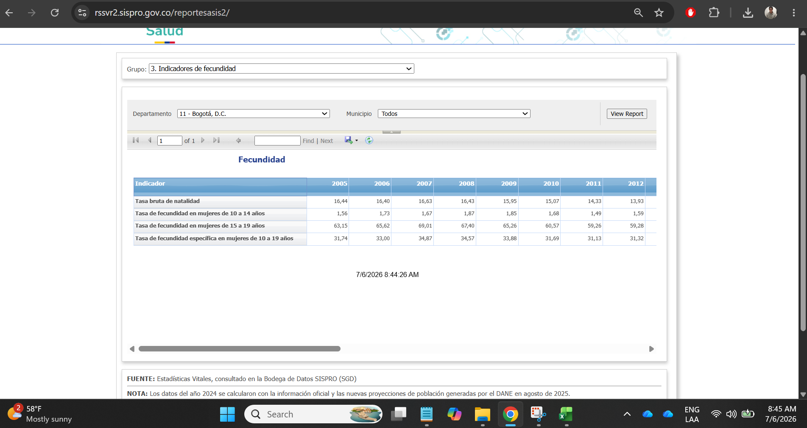
Fuente: https://rssvr2.sispro.gov.co/reportesasis2/
Indicador | 2005 | 2006 | 2007 | 2008 | 2009 | 2010 | 2011 | 2012 | 2013 | 2014 | 2015 | 2016 | 2017 | 2018 | 2019 | 2020 | 2021 | 2022 | 2023 | 2024 | 2025
Tasa bruta de natalidad | 16.44 | 16.40 | 16.63 | 16.43 | 15.95 | 2026-07-15 | 14.33 | 13.93 | 13.45 | 13.35 | 2026-05-13 | 12.36 | 11.39 | 10.66 | 11.20 | 10.24 | 8.55 | 8.23 | 7.70 | 7.14 | 2026-02-07
Tasa de fecundidad en mujeres de 10 a 14 años | 1.56 | 1.73 | 1.67 | 1.87 | 1.85 | 1.68 | 1.49 | 1.59 | 1.42 | 1.40 | 1.24 | 2026-07-01 | 2026-03-01 | 0.93 | 0.85 | 0.75 | 0.64 | 0.60 | 0.65 | 0.68 | 0.57
Tasa de fecundidad en mujeres de 15 a 19 años | 63.15 | 65.62 | 69.01 | 67.40 | 65.26 | 60.57 | 59.26 | 59.28 | 56.34 | 52.51 | 48.56 | 43.80 | 38.68 | 34.62 | 34.44 | 30.75 | 24.25 | 22.81 | 2026-03-21 | 15.63 | 15.00
Tasa de fecundidad específica en mujeres de 10 a 19 años | 31.74 | 33.00 | 34.87 | 34.57 | 33.88 | 31.69 | 31.13 | 31.32 | 29.80 | 27.85 | 25.73 | 2026-12-23 | 20.38 | 18.16 | 18.83 | 16.68 | 2026-09-13 | 12.13 | 11.15

4 Mortalidad
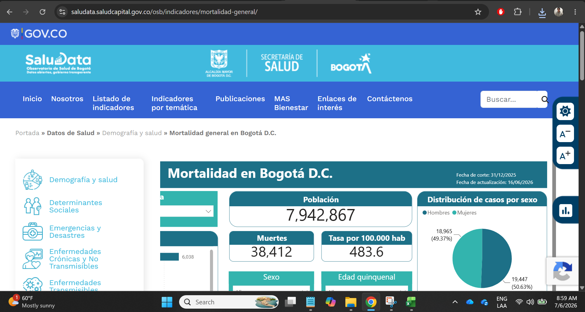
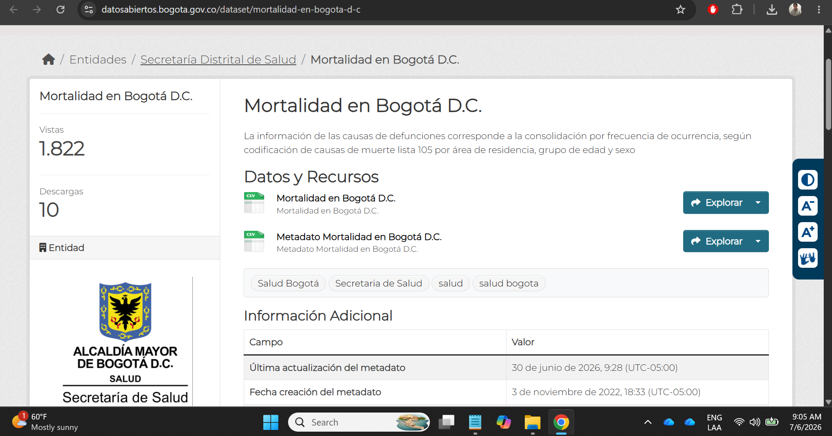
Acceder a los datos: https://docs.google.com/spreadsheets/d/1pxvuYi5I-25YTXFa9pqK8HIJE6n8CqEd/edit?usp=drive_link&ouid=108915307127500666393&rtpof=true&sd=true

